Impacto
ANÁLISIS DE IMPACTO DE LAS TENDENCIAS EN EL ÁMBITO TEMÁTICO DEL SECTOR

Desde los elementos más alejados del centro y componente por componente, se analizará el impacto (capacidad para promover cambios) de cada una de las tendencias seleccionadas, en este análisis no interesa conocer si el impacto es positivo o negativo, solo si los subcomponentes o componentes se ven impactados considerablemente. Si la tendencia impacta un subcomponente, se marca dicho subcomponente con el código de la tendencia. Si el 50 % o más de los subcomponentes de un componente han sido impactados, marque el impacto en el componente también. Una vez finalizado ele studio con todas las tendencias seleccionadas, la cantidad y el nivel de los impactos le indicará el grado general de sensibilidad de cada componente al entorno futuro.
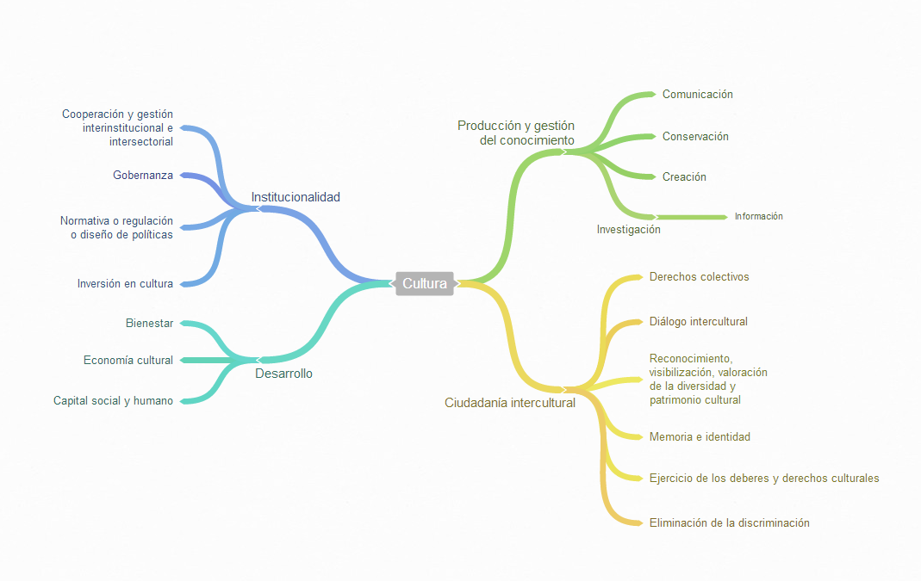

1
8
8
11
12
13
14
1
2
3
4
5
6
7
11
12
9
13
7
8
10
9
9
10
2
3
4
6
5
8
1
9

1
10

1
5
8
1
2
4
5
10

4
5
10

1
5
2
3
4
6
7
8
9
10
1
5
11
12
13
14
3
6
7
8
9
1
2
4
5
10
11
13
14
1
2
4
5
10

1
2
4
5
10

